Трикотаж
 |  |  |  | info@likadress.ru | К оплате: | 0.00 руб
 |  | Прайс-каталог | 8-800-250-95-37

 |  | производителя трикотажа LikaDress.ru |  | ул. Наговицыной-Икрянистовой, д. 6
 |  | 28.10.2019 3:02 |  | г. Иваново, Россия, 153002
Фотография | Артикул | Название | Ссылка на сайт | Размер | Цена | Заказ, шт | Сумма
 | 6278 | Халат Сальма А Арт. 6278 | https://likadress.ru/catalog/~xalat_salma_a | 44 | 430.00 руб | 0 | 0.00 руб
 |  |  |  | 46 | 430.00 руб | 0 | 0.00 руб
 |  |  |  | 48 | 430.00 руб | 0 | 0.00 руб
 |  |  |  | 50 | 430.00 руб | 0 | 0.00 руб
 |  |  |  | 52 | 430.00 руб | 0 | 0.00 руб
 |  |  |  | 54 | 430.00 руб | 0 | 0.00 руб

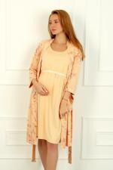 | 6061 | Комплект Мистические цветы 10М Арт. 6061 | https://likadress.ru/catalog/~komplekt_misticheskie_cvety_10m_6061 | 44 | 1,090.00 руб | 0 | 0.00 руб
 |  |  |  | 46 | 1,090.00 руб | 0 | 0.00 руб
 |  |  |  | 48 | 1,090.00 руб | 0 | 0.00 руб
 |  |  |  | 50 | 1,090.00 руб | 0 | 0.00 руб
 |  |  |  | 52 | 1,090.00 руб | 0 | 0.00 руб
 |  |  |  | 54 | 1,090.00 руб | 0 | 0.00 руб

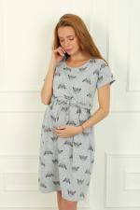 | 5813 | Платье Домашние Зайчата Арт. 5813 | https://likadress.ru/catalog/~plate_domashnie__zajchata_5813 | 46 | 470.00 руб | 0 | 0.00 руб
 |  |  |  | 48 | 470.00 руб | 0 | 0.00 руб
 |  |  |  | 50 | 470.00 руб | 0 | 0.00 руб

 | 5711 | Пижама Good Night М Арт. 5711 | https://likadress.ru/catalog/~pizhama_good_night_m_5711 | 44 | 490.00 руб | 0 | 0.00 руб
 |  |  |  | 46 | 490.00 руб | 0 | 0.00 руб
 |  |  |  | 48 | 490.00 руб | 0 | 0.00 руб
 |  |  |  | 50 | 490.00 руб | 0 | 0.00 руб
 |  |  |  | 52 | 490.00 руб | 0 | 0.00 руб
 |  |  |  | 54 | 490.00 руб | 0 | 0.00 руб
 |  |  |  | 56 | 490.00 руб | 0 | 0.00 руб
 |  |  |  | 58 | 490.00 руб | 0 | 0.00 руб

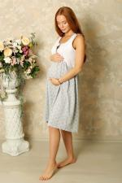 | 5710 | Ночная сорочка Good Night М Арт. 5710 | https://likadress.ru/catalog/~nochnaya_sorochka_good_night_m_5710 | 44 | 370.00 руб | 0 | 0.00 руб
 |  |  |  | 46 | 370.00 руб | 0 | 0.00 руб
 |  |  |  | 48 | 370.00 руб | 0 | 0.00 руб
 |  |  |  | 52 | 370.00 руб | 0 | 0.00 руб
 |  |  |  | 54 | 370.00 руб | 0 | 0.00 руб
 |  |  |  | 56 | 370.00 руб | 0 | 0.00 руб
 |  |  |  | 58 | 370.00 руб | 0 | 0.00 руб

 | 5655 | Пижама Good Night В Арт. 5655 | https://likadress.ru/catalog/~pizhama_good_night_v_5655 | 44 | 490.00 руб | 0 | 0.00 руб
 |  |  |  | 46 | 490.00 руб | 0 | 0.00 руб
 |  |  |  | 48 | 490.00 руб | 0 | 0.00 руб
 |  |  |  | 50 | 490.00 руб | 0 | 0.00 руб
 |  |  |  | 52 | 490.00 руб | 0 | 0.00 руб
 |  |  |  | 54 | 490.00 руб | 0 | 0.00 руб
 |  |  |  | 56 | 490.00 руб | 0 | 0.00 руб
 |  |  |  | 58 | 490.00 руб | 0 | 0.00 руб

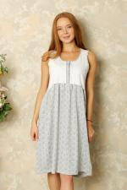 | 5654 | Ночная сорочка Good Night Б Арт. 5654 | https://likadress.ru/catalog/~nochnaya_sorochka_good_night_b_5654 | 44 | 370.00 руб | 0 | 0.00 руб
 |  |  |  | 46 | 370.00 руб | 0 | 0.00 руб
 |  |  |  | 48 | 370.00 руб | 0 | 0.00 руб
 |  |  |  | 50 | 370.00 руб | 0 | 0.00 руб
 |  |  |  | 52 | 370.00 руб | 0 | 0.00 руб
 |  |  |  | 54 | 370.00 руб | 0 | 0.00 руб
 |  |  |  | 56 | 370.00 руб | 0 | 0.00 руб
 |  |  |  | 58 | 370.00 руб | 0 | 0.00 руб

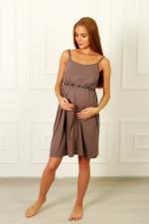 | 5594 | Ночная сорочка Счастье В Арт. 5594 | https://likadress.ru/catalog/~nochnaya_sorochka_schaste_v_5594 | 44 | 470.00 руб | 0 | 0.00 руб
 |  |  |  | 46 | 470.00 руб | 0 | 0.00 руб
 |  |  |  | 48 | 470.00 руб | 0 | 0.00 руб
 |  |  |  | 50 | 470.00 руб | 0 | 0.00 руб

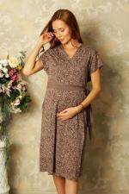 | 5593 | Халат Счастье Г Арт. 5593 | https://likadress.ru/catalog/~xalat_schaste_g_5593 | 44 | 660.00 руб | 0 | 0.00 руб
 |  |  |  | 46 | 660.00 руб | 0 | 0.00 руб
 |  |  |  | 48 | 660.00 руб | 0 | 0.00 руб
 |  |  |  | 50 | 660.00 руб | 0 | 0.00 руб
 |  |  |  | 52 | 660.00 руб | 0 | 0.00 руб
 |  |  |  | 54 | 660.00 руб | 0 | 0.00 руб

 | 5588 | Ночная сорочка Радость Арт. 5588 | https://likadress.ru/catalog/~nochnaya_sorochka_radost_5588 | 48 | 450.00 руб | 0 | 0.00 руб
 |  |  |  | 50 | 450.00 руб | 0 | 0.00 руб
 |  |  |  | 52 | 450.00 руб | 0 | 0.00 руб
 |  |  |  | 54 | 450.00 руб | 0 | 0.00 руб
 |  |  |  | 44 | 450.00 руб | 0 | 0.00 руб
 |  |  |  | 46 | 450.00 руб | 0 | 0.00 руб

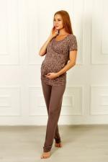 | 5576 | Костюм Счастье Б Арт. 5576 | https://likadress.ru/catalog/~kostyum_schaste_b_5576 | 44 | 730.00 руб | 0 | 0.00 руб
 |  |  |  | 46 | 730.00 руб | 0 | 0.00 руб
 |  |  |  | 48 | 730.00 руб | 0 | 0.00 руб
 |  |  |  | 50 | 730.00 руб | 0 | 0.00 руб

 | 5560 | Комплект Мамочки А Арт. 5560 | https://likadress.ru/catalog/~komplekt_mamochki_a_5560 | 44 | 590.00 руб | 0 | 0.00 руб
 |  |  |  | 46 | 590.00 руб | 0 | 0.00 руб
 |  |  |  | 48 | 590.00 руб | 0 | 0.00 руб
 |  |  |  | 50 | 590.00 руб | 0 | 0.00 руб

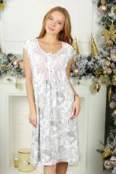 | 5443 | Ночная сорочка Ворожея 2Ж Арт. 5443 | https://likadress.ru/catalog/~nochnaya_sorochka_vorozheya_2zh_5443 | 56 | 550.00 руб | 0 | 0.00 руб
 |  |  |  | 58 | 550.00 руб | 0 | 0.00 руб
 |  |  |  | 48 | 550.00 руб | 0 | 0.00 руб
 |  |  |  | 50 | 550.00 руб | 0 | 0.00 руб
 |  |  |  | 52 | 550.00 руб | 0 | 0.00 руб
 |  |  |  | 54 | 550.00 руб | 0 | 0.00 руб

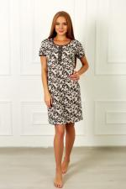 | 5418 | Платье домашнее Джульетта Арт. 5418 | https://likadress.ru/catalog/~plate_domashnee_dzhuletta_5418 | 60 | 440.00 руб | 0 | 0.00 руб
 |  |  |  | 62 | 440.00 руб | 0 | 0.00 руб

 | 5348 | Толстовка Кебби М Арт. 5348 | https://likadress.ru/catalog/~tolstovka_kebbi_m_5348 | 44 | 680.00 руб | 0 | 0.00 руб
 |  |  |  | 46 | 680.00 руб | 0 | 0.00 руб
 |  |  |  | 48 | 680.00 руб | 0 | 0.00 руб
 |  |  |  | 50 | 680.00 руб | 0 | 0.00 руб
 |  |  |  | 52 | 680.00 руб | 0 | 0.00 руб
 |  |  |  | 54 | 680.00 руб | 0 | 0.00 руб

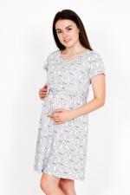 | 5277 | Платье домашнее Зайчата А Арт. 5277 | https://likadress.ru/catalog/~plate_domashnee_zajchata_a_5277 | 48 | 380.00 руб | 0 | 0.00 руб
 |  |  |  | 50 | 380.00 руб | 0 | 0.00 руб

 | 5180 | Ночная сорочка Часики Г Арт. 5180 | https://likadress.ru/catalog/~nochnaya_sorochka_chasiki_g_5180 | 44 | 290.00 руб | 0 | 0.00 руб
 |  |  |  | 46 | 290.00 руб | 0 | 0.00 руб
 |  |  |  | 48 | 290.00 руб | 0 | 0.00 руб
 |  |  |  | 50 | 290.00 руб | 0 | 0.00 руб

 | 5085 | Ночная сорочка Мамочки Арт. 5085 | https://likadress.ru/catalog/~nochnaya_sorochka_mamochki_5085 | 46 | 290.00 руб | 0 | 0.00 руб
 |  |  |  | 48 | 290.00 руб | 0 | 0.00 руб
 |  |  |  | 50 | 290.00 руб | 0 | 0.00 руб
 |  |  |  | 52 | 290.00 руб | 0 | 0.00 руб
 |  |  |  | 54 | 290.00 руб | 0 | 0.00 руб

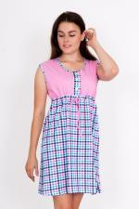 | 4021 | Ночная сорочка Елена Арт. 4021 | https://likadress.ru/catalog/~nochnaya_sorochka_elena_4021 | 48 | 310.00 руб | 0 | 0.00 руб
 |  |  |  | 50 | 310.00 руб | 0 | 0.00 руб
 |  |  |  | 52 | 310.00 руб | 0 | 0.00 руб
 |  |  |  | 60 | 340.00 руб | 0 | 0.00 руб
 |  |  |  | 62 | 340.00 руб | 0 | 0.00 руб

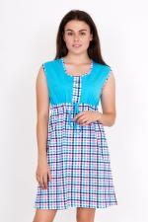 | 3802 | Ночная сорочка Елена Арт. 3802 | https://likadress.ru/catalog/~nochnaya_sorochka_elena_3802 | 48 | 310.00 руб | 0 | 0.00 руб
 |  |  |  | 50 | 310.00 руб | 0 | 0.00 руб
 |  |  |  | 52 | 310.00 руб | 0 | 0.00 руб
 |  |  |  | 54 | 310.00 руб | 0 | 0.00 руб
 |  |  |  | 60 | 340.00 руб | 0 | 0.00 руб

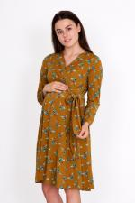 | 2784 | Платье Дэнис Арт. 2784 | https://likadress.ru/catalog/~plate_denis_2784 | 48 | 790.00 руб | 0 | 0.00 руб
 |  |  |  | 50 | 790.00 руб | 0 | 0.00 руб

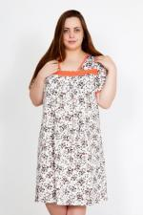 | 1484 | Ночная сорочка Сладкий сон Арт. 1484 | https://likadress.ru/catalog/~nochnaya_sorochka_sladkij_son_1484 | 54 | 350.00 руб | 0 | 0.00 руб
 |  |  |  | 52 | 350.00 руб | 0 | 0.00 руб
 |  |  |  | 56 | 350.00 руб | 0 | 0.00 руб
 |  |  |  | 58 | 350.00 руб | 0 | 0.00 руб

 | 81 | Толстовка Барбара Арт. 81 | https://likadress.ru/catalog/~tolstovka_barbara_81 | 44 | 680.00 руб | 0 | 0.00 руб
 |  |  |  | 50 | 680.00 руб | 0 | 0.00 руб

